상품제안서
텀리 메트로 퀜처 스트로우 캡 텀블러 710ml | 상품코드: S45457

 |  |  |  |  |  |  | 02-713-8555 | www.synergygift.co.kr
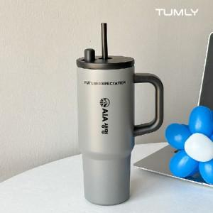 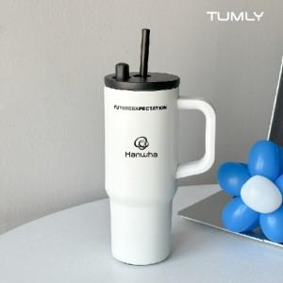 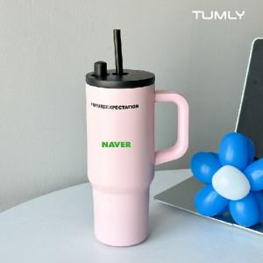

【상세/제작정보】

【인쇄/포장옵션】 | 실크, 레이저 / 포장지포장

【공급단가】 | 수량 | 50~ | 100~ | 300~ | 1,000~ | 3,000~
*VAT별도 | 단가 | 8,320원 | 7,870원 | 7,610원 | 7,290원 | 7,160원

【상품 URL】 | https://www.synergygift.co.kr:443/src/goods_detail.php?gdno=45457

